値引き額逆算
＜ 値 引 き 額 逆 算 ＞
 |  |  |  | ※消費税10%で計算されます。
 | 明 細 | 数 量 | 単 価 | 金 額
1 | PC本体 | 1 | 122,000 | 122,000
2 | 設定 | 1 | 5000 | 5,000
3 | セットアップ | 1 | 6500 | 6,500
4 | データ移行 | 1 | 12000 | 12,000
5 |  |  |  | 0
6 |  |  |  | 0
7 |  |  |  | 0
8 |  |  |  | 0
9 |  |  |  | 0
10 |  |  |  | 0
11 |  |  |  | 0
12 |  |  |  | 0
13 |  |  |  | 0
14 |  |  |  | 0
15 |  |  |  | 0
値引き |  |  |  | (9,136)
税抜合計 |  |  |  | 136,364
消費税 （ 10 ％ ） |  |  |  | 13,636
税込合計金額 |  |  |  | 150,000

 | ＜ 手 順 ＞
 | １．明細、数量、単価の入力を行います。
 | ２．上部メニューより「データ」⇒「What-If 分析」⇒「ゴールシーク（G）」を選択します。
 | ３．「数値入力セル：E22」、「変化させるセル：E19」にします。
 | ４．「目標値」に”税込合計金額”にしたい金額を入力します。
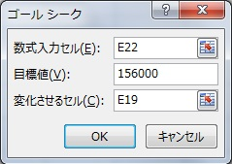
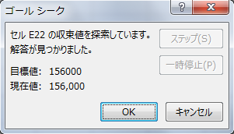

 | ※本手順はExcel2007・2010・2013・2016・2019でのみ有効となっております。 |  |  | 株式会社 ベルコンピューターシステム
 |  |  |  | Http://www.bell-com.biz

